1_linux_mysql
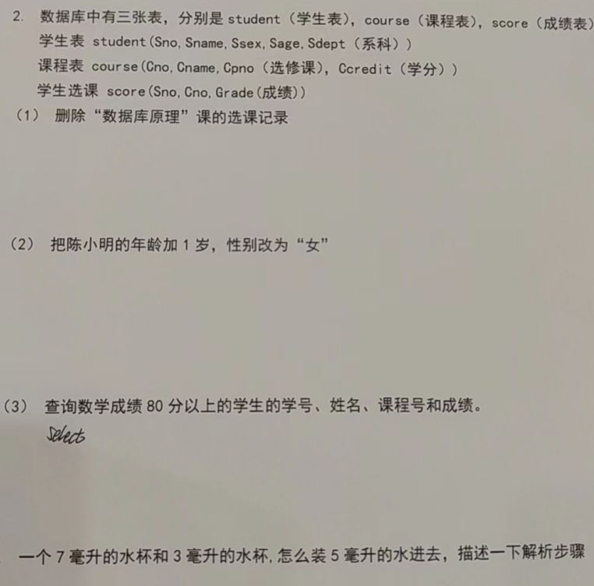
题目 | 答题思路
列举linux的常用命令 | 自己发挥，最少10个 ls pwd cd tail cp vim mkdir rmdir touch rm rm - rf mv chmod rwx grep find ps -ef kill -9 yum tar gzip netstat top cat .......
在linux部署过哪些服务 | 自己发挥，建议3-5个 JDK/Mysql/Tomcat/Python/Nginx/Radius/Docker.......
如何在linux查看动态日志 | tail -f 日志文件 tail -n10 -f 日志文件 #动态显示最新的10条日志
测试人员一般登录linux服务器做哪些事情 | 从几下几个角度考虑回复： 1. 查看日志， 2. 查看系统处理的文件数据 3. 查看db系统中的数据 4. 进行服务的配置修改 5. 进行服务的启动和停止 6. 对环境进行服务部署 .....
linux grep查看指定内容上下几行 | 如果想查看指定内容上下几行，可以用参考下面的用法： $grep -10 '123' test.log //打印匹配行的前后10行 $grep -C 10 '123' test.log //打印匹配行的前后10行 $grep -A 10 '123' test.log //打印匹配行的后10行 after $grep -B 10 '123' test.log //打印匹配行的前10行 before
linux shell | https://www.runoob.com/linux/linux-shell.html
linux crontab | https://www.runoob.com/linux/linux-comm-crontab.html 任务队列
如何释放一个被占用的端口 | ps -ef | grep '', kill -9
怎么判断一个程序在linux平台是否运行 | 通过ps -ef | grep 进程关键字
mysql都掌握哪些操作 | DDL: 数据定义语言 create drop alter [表 索引 约束 视图 事务....] DML：数据操作语言 insert update delete DQL：数据查询语言 select limit distinct where order by desc asc group by having count(1) max() min() sum() avg() between and in like __ 张% as 主键，外键 约束：主键约束 外键约束 自增长约束 唯一性unique约束 默认值约束 select * from a join b on a.x=b.y where .... select * from a left join b on a.x=b.y where .... select * from a where a.x in (select name from b ) select * from ( select * from b ) as a DCL: 数据控制语言 grant revoke .....
解释左连接和右连接 | 1. 是mysql的关联查询 2. 左连接是以左表为基准，显示左表所有记录， 右表对应关联记录，有数据正常显示，没有数据显示NULL 右关联与之相反
什么是事务 | 为了完成一个操作，在数据库中定义的一系列先后执行的sql写操作语句； 这些语句作为整体，要么都执行成功，要么都执行失败。 特点： 原子性 隔离性 一致性 持续性 建议通过日常生活转账操作举例说明对事物的理解
like中的_和%的区别 | _匹配单个字符 %匹配单个或者多个字符
聚合函数都有哪些 | count() sum() avg() max() min() .....
mysql中的其他函数
delete和truncate的区别 | delete是DML语句，执行delete可以回滚，删除速度慢 truncate是DDL语句，执行truncate不可以回滚，执行速度快 对于自增长主键值，delete不会重置，而truncate会进行重置
测试访问数据库做哪些操作 | 思路： 1. 测试需要检测程序处理数据后的结果，这时候需要到数据库表中对实际处理结果进行验证检测 2. 测试执行前需要制造测试数据，比如查询或者系统其他处理需要依赖数据库中的数据，这时候需要到数据库制造数据 3. 查看或者修改配置 4. 造数据，存储过程；
Mysql的count(1),count(*)和count(列名)区别 | 1. count(1) 和 count(*) 都是统计表中所有的记录数，唯一区别就是count(1)要更快 2. count(列名) 统计的是表中对应列值非null的记录数；
什么是逻辑删除，什么是物理删除 | 逻辑删除并不是把记录从表中delete掉，只是通过update修改记录的某个标识，使其不能被查询出来；从业务角度可以理解这个数据被删除了； 物理删除指的是记录从表中通过delete语句进行了删除

测试过程梳理
